Table 1
PHOTO |  | Price List | Prezzo listino | Totale Price List
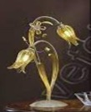 | ARTICOLO | 1677 TL 2 | 182.00 € | 2,184.00 €
 | PREZZO DI LISTINO (IVA ESCLUSA) | 182.00 €
 | DISPONIBILITA | 12

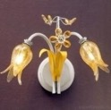 | ARTICOLO | 1677 A2 | 136.00 € | 1,496.00 €
 | PREZZO DI LISTINO (IVA ESCLUSA) | 136.00 €
 | DISPONIBILITA | 11

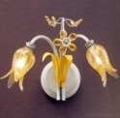 | ARTICOLO | 1677 A1 | 100.00 € | 2,000.00 €
 | PREZZO DI LISTINO (IVA ESCLUSA) | 100.00 €
 | DISPONIBILITA | 20

 | ARTICOLO | 1677 PL3 | 397.00 € | 4,367.00 €
 | PREZZO DI LISTINO (IVA ESCLUSA) | 397.00 €
 | DISPONIBILITA | 11

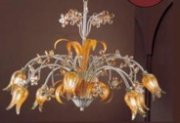 | ARTICOLO | 1677 8 | 710.00 € | 4,260.00 €
 | PREZZO DI LISTINO (IVA ESCLUSA) | 710.00 €
 | DISPONIBILITA | 6

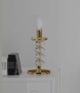 | ARTICOLO | 7700 TL1 P | 200.00 € | 2,000.00 €
 | PREZZO DI LISTINO (IVA ESCLUSA) | 200.00 €
 | DISPONIBILITA | 10

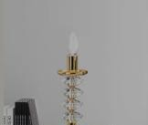 | ARTICOLO | 7700 TL1 P oro | 200.00 € | 600.00 €
 | PREZZO DI LISTINO (IVA ESCLUSA) | 200.00 €
 | DISPONIBILITA | 3

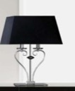 | ARTICOLO | 7700 TL2 G | 455.00 € | 2,730.00 €
 | PREZZO DI LISTINO (IVA ESCLUSA) | 455.00 €
 | DISPONIBILITA | 6

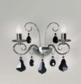 | ARTICOLO | 7700 A2 | 355.00 € | 355.00 €
 | PREZZO DI LISTINO (IVA ESCLUSA) | 335.00 €
 | DISPONIBILITA | 1

 | ARTICOLO | 8010 STL1 | 649.50 € | 1,948.50 €
 | PREZZO DI LISTINO (IVA ESCLUSA) | 649.50 €
 | DISPONIBILITA | 3

 | ARTICOLO | 8013 STL 1 | 680.00 € | 3,400.00 €
 | PREZZO DI LISTINO (IVA ESCLUSA) | 680.00 €
 | DISPONIBILITA | 5

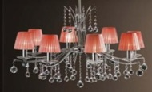 | ARTICOLO | 8610 6 | 652.00 € | 2,608.00 €
 | PREZZO DI LISTINO (IVA ESCLUSA) | 652.00 €
 | DISPONIBILITA | 4

 | ARTICOLO | 8610 6 oro | 652.00 € | 3,912.00 €
 | PREZZO DI LISTINO (IVA ESCLUSA) | 652.00 €
 | DISPONIBILITA | 6

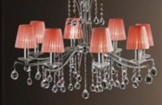 | ARTICOLO | 8610 8 | 928.00 € | 1,856.00 €
 | PREZZO DI LISTINO (IVA ESCLUSA) | 928.00 €
 | DISPONIBILITA | 2

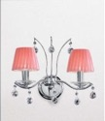 | ARTICOLO | 8610 A2 | 203.00 € | 4,263.00 €
 | PREZZO DI LISTINO (IVA ESCLUSA) | 203.00 €
 | DISPONIBILITA | 21

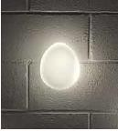 | ARTICOLO | SASSO APL1 | 150.00 € | 450.00 €
 | PREZZO DI LISTINO (IVA ESCLUSA) | 150.00 €
 | DISPONIBILITA | 3

 | ARTICOLO | SASSO APL3 RC | 390.00 € | 1,560.00 €
 | PREZZO DI LISTINO (IVA ESCLUSA) | 390.00 €
 | DISPONIBILITA | 4

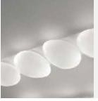 | ARTICOLO | SASSO APL4 RC | 510.00 € | 2,040.00 €
 | PREZZO DI LISTINO (IVA ESCLUSA) | 510.00 €
 | DISPONIBILITA | 4

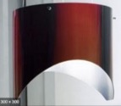 | ARTICOLO | ZEBRA A2 | 218.00 € | 14,388.00 €
 | PREZZO DI LISTINO (IVA ESCLUSA) | 218.00 €
 | DISPONIBILITA | 66

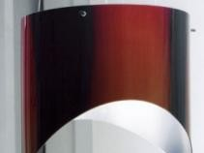 | ARTICOLO | ZEBRA PL3 24 | 371.00 € | 25,970.00 €
 | PREZZO DI LISTINO (IVA ESCLUSA) | 371.00 €
 | DISPONIBILITA | 70

 | ARTICOLO | ZEBRA S5 | 612.00 € | 18,360.00 €
 | PREZZO DI LISTINO (IVA ESCLUSA) | 612.00 €
 | DISPONIBILITA | 30

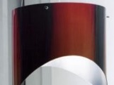 | ARTICOLO | ZEBRA PL5 | 612.00 € | 25,704.00 €
 | PREZZO DI LISTINO (IVA ESCLUSA) | 612.00 €
 | DISPONIBILITA | 42

 | ARTICOLO | ZEBRA S3 | 371.00 € | 10,388.00 €
 | PREZZO DI LISTINO (IVA ESCLUSA) | 371.00 €
 | DISPONIBILITA | 28

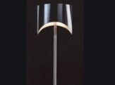 | ARTICOLO | ZEBRA TL 3 | 423.00 € | 3,807.00 €
 | PREZZO DI LISTINO (IVA ESCLUSA) | 423.00 €
 | DISPONIBILITA | 9

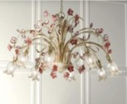 | ARTICOLO | 8020 8 | 910.00 € | 7,280.00 €
 | PREZZO DI LISTINO (IVA ESCLUSA) | 910.00 €
 | DISPONIBILITA | 8

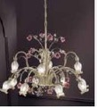 | ARTICOLO | 8020 8+4 | 1,140.00 € | 3,420.00 €
 | PREZZO DI LISTINO (IVA ESCLUSA) | 1,140.00 €
 | DISPONIBILITA | 3

 | ARTICOLO | 8020 A2 | 165.00 € | 990.00 €
 | PREZZO DI LISTINO (IVA ESCLUSA) | 165.00 €
 | DISPONIBILITA | 6

 | ARTICOLO | 8020 TL2 | 240.00 € | 960.00 €
 | PREZZO DI LISTINO (IVA ESCLUSA) | 240.00 €
 | DISPONIBILITA | 4

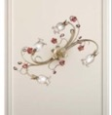 | ARTICOLO | 8020 A4 | 315.00 € | 2,520.00 €
 | PREZZO DI LISTINO (IVA ESCLUSA) | 315.00 €
 | DISPONIBILITA | 8

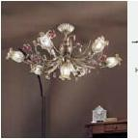 | ARTICOLO | 8020 PL6+1 | 600.00 € | 2,400.00 €
 | PREZZO DI LISTINO (IVA ESCLUSA) | 600.00 €
 | DISPONIBILITA | 4

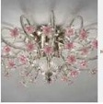 | ARTICOLO | 6140 PL6 | 1,620.00 € | 1,620.00 €
 | PREZZO DI LISTINO (IVA ESCLUSA) | 1,620.00 €
 | DISPONIBILITA | 1

 | ARTICOLO | VE 817 AP 1 | 1,250.00 € | 2,500.00 €
 | PREZZO DI LISTINO (IVA ESCLUSA) | 1,250.00 €
 | DISPONIBILITA | 2

 | ARTICOLO | VE 816 AP 1 | 730.00 € | 1,460.00 €
 | PREZZO DI LISTINO (IVA ESCLUSA) | 730.00 €
 | DISPONIBILITA | 2

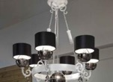 | ARTICOLO | NUARE S6 BIANCO | 1,490.00 € | 1,490.00 €
 | PREZZO DI LISTINO (IVA ESCLUSA) | 1,490.00 €
 | DISPONIBILITA | 1

 | ARTICOLO | SILUE S6 VARI COLORI | 236.00 € | 2,596.00 €
 | PREZZO DI LISTINO (IVA ESCLUSA) | 236.00 €
 | DISPONIBILITA | 11

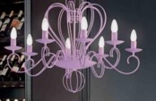 | ARTICOLO | SILUE S8 | 338.00 € | 338.00 €
 | PREZZO DI LISTINO (IVA ESCLUSA) | 338.00 €
 | DISPONIBILITA | 1

 | ARTICOLO | MABELL S3 VIOLA | 1,750.00 € | 8,750.00 €
 | PREZZO DI LISTINO (IVA ESCLUSA) | 1,750.00 €
 | DISPONIBILITA | 5

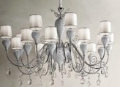 | ARTICOLO | WHITE GRACE/16 | 10,600.00 € | 10,600.00 €
 | PREZZO DI LISTINO (IVA ESCLUSA) | 10,600.00 €
 | DISPONIBILITA | 1

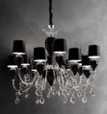 | ARTICOLO | BLACK GRACE/12 | 8,050.00 € | 8,050.00 €
 | PREZZO DI LISTINO (IVA ESCLUSA) | 8,050.00 €
 | DISPONIBILITA | 1

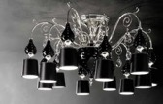 | ARTICOLO | BLACK GRACE/PL12 | 6,900.00 € | 6,900.00 €
 | PREZZO DI LISTINO (IVA ESCLUSA) | 6,900.00 €
 | DISPONIBILITA | 1

TOTALE |  | 436 |  | 202,520.50 €
 |  |  |  | 247.074.40€ IVA INCLUSA

